المؤشرات الكلية

سوق العراق للاوراق المالية
جلسة الاحد 2026/5/10 |  |  |  | تقرير أسعار الأسهم المتداولة لسوق العراق للأوراق المالية
الجلسة (81)
الاسهم المتداولة المدرجة و OTC |  |  | 1,093,810,876 |  |  | قيمة الأسهم المتداولة المدرجة و OTC |  | 2,025,997,583 |  |  | صفقات الشركات المدرجة وOTC | 1669
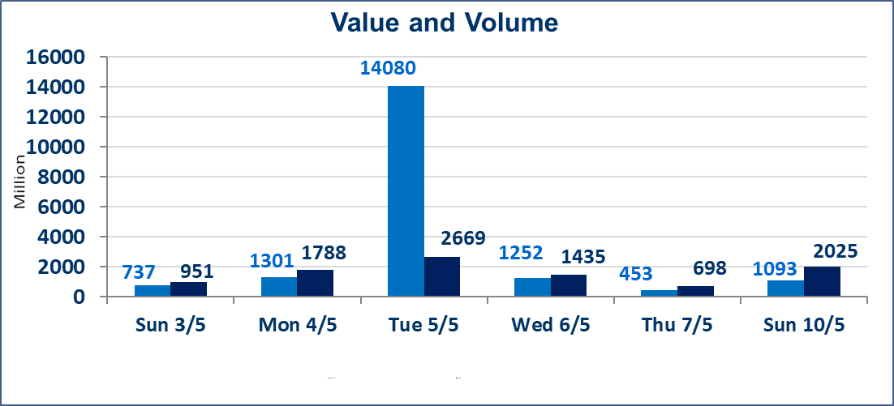
المؤشر60 ISX اليوم | 956.65 |  | نقطة |  |  | المؤشر15 ISX اليوم | 1246.20 | نقطة
المؤشر 60 ISX السابق | 987.37 |  | نقطة |  |  | المؤشر 15 ISX السابق | 1257.66 | نقطة
نسبة التغير | -3.11 |  | % |  |  | نسبة التغير | -0.91 | %
عدد النقاط | -30.72 |  | نقطة |  |  | عدد النقاط | -11.46 | نقطة

الشركات المدرجة | 104 | OTC | 14 | 118 |  | الشركات غير المتداولة المدرجة | 43 | OTC | 12 | 55
الشركات المتداولة | 51 | OTC | 2 | 53 |  | الشركات المرتفعة |  |  | 11
شركات الهيئة العامة |  |  |  | 2 |  | الشركات المنخفضة |  |  | 14
الموقوفة بقرار من هيأة الأوراق المالية |  |  |  | 8
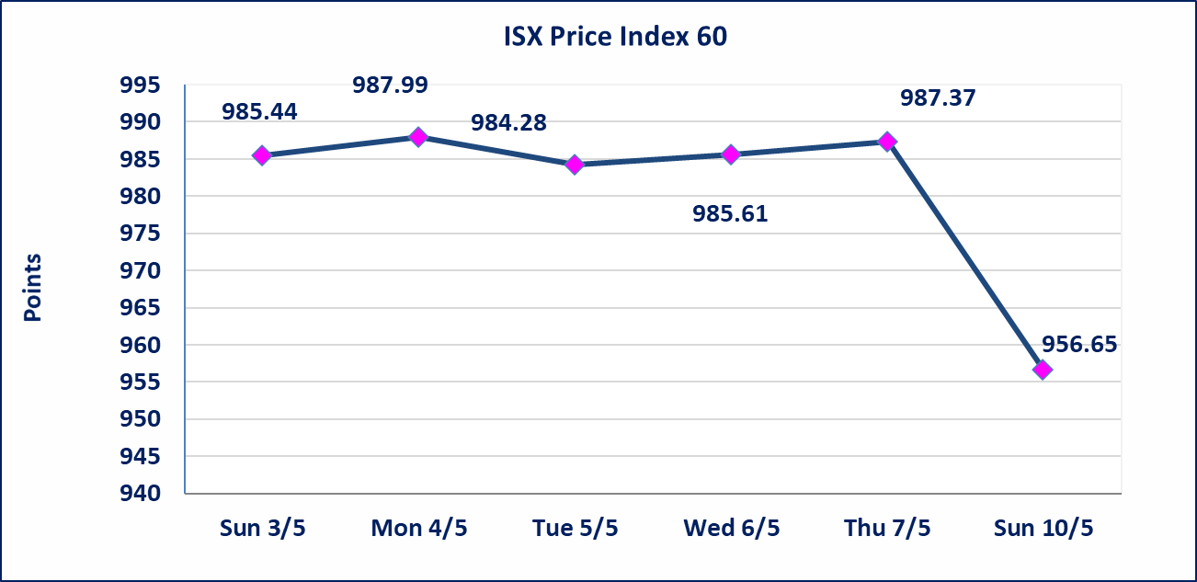
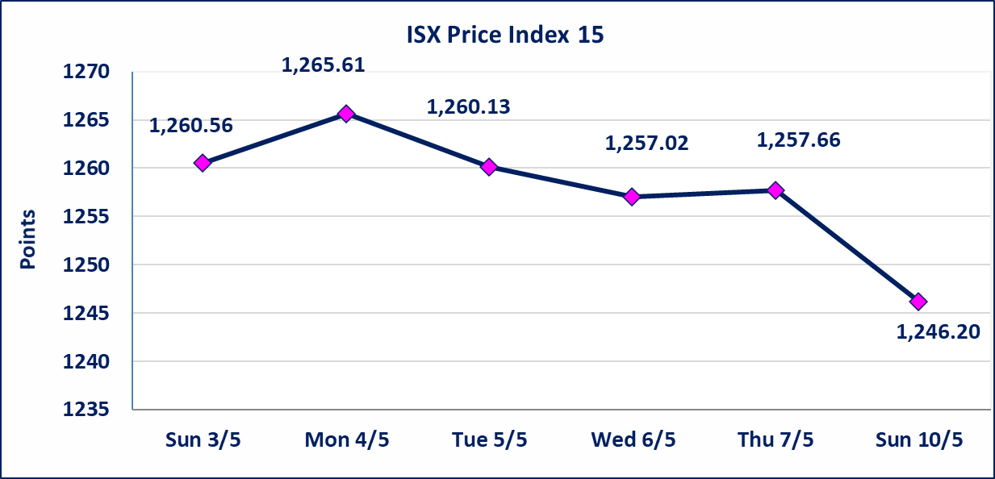

الحد الأعلى والادنى للتغير في السعر | نسبة التغير في كافة المنصات (5%) إرتفاعاً وإنخفاضاً من سعر الاغلاق السابق.
Web site : www.isx-iq.net E-mail : info-isx@isx-iq.net |  |  |  |  | 07834000034 - 07711211522 : ص . ب :3607 العلوية الهاتف |  |  |  |  |  | بغداد /الكرادة/ قرب المسرح الوطني /مجاور مصرف الخليج التجاري

نسبة التغير
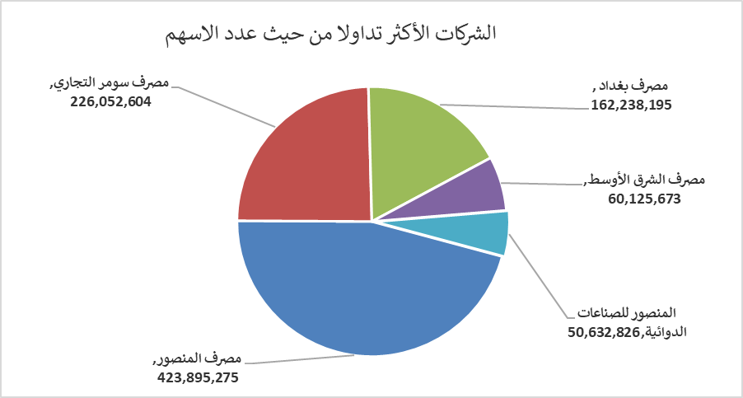
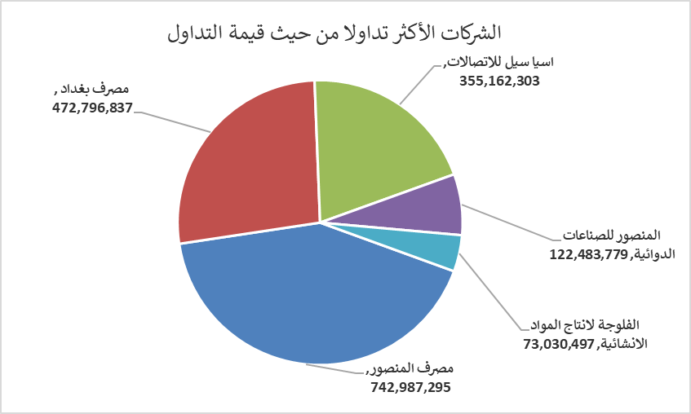
الشركات الأكثر ارتفاعاً وانخفاضاً
جلسة الاحد 2026/5/10

نسبة التغير لاسعار الاغلاق الاكثر ارتفاعاً |  |  |  | نسبة التغير لاسعار الاغلاق الاكثر انخفاضاً
اسم الشركة | اغلاق | التغير(%) | الاسهم المتداولة | اسم الشركة | اغلاق | التغير (%) | الاسهم المتداولة
الموصل لمدن الالعاب | 7.460 | 4.92 | 107,000 | بابل للانتاج الحيواني والنباتي | 9.500 | -3.94 | 475,248
البادية للنقل العام | 1.310 | 4.80 | 3,402,712 | مصرف اشور الدولي | 0.250 | -3.85 | 20,451,000
الفلوجة لانتاج المواد الانشائية | 2.890 | 4.71 | 25,481,367 | مصرف الخليج التجاري | 0.340 | -2.86 | 10,325,488
الصناعات الخفيفة | 1.260 | 3.28 | 1,455,600 | فندق فلسطين | 18.550 | -1.96 | 904,304
فنادق عشتار | 9.370 | 2.52 | 51,268 | مصرف المنصور | 1.740 | -1.69 | 423,895,275

الشركات الاكثر نشاطا حسب الاسهم المتداولة (حجم التداول) |  |  |  | الشركات الاكثر نشاطا حسب القيمة المتداولة
اسم الشركة | اغلاق | التغير(%) | الاسهم المتداولة | اسم الشركة | اغلاق | التغير (%) | القيمة المتداولة
مصرف المنصور | 1.740 | -1.69 | 423,895,275 | مصرف المنصور | 1.740 | -1.69 | 742,987,295
مصرف سومر التجاري | 0.200 | 0.00 | 226,052,604 | مصرف بغداد | 2.940 | -11.18 | 472,796,837
مصرف بغداد | 2.940 | -11.18 | 162,238,195 | اسيا سيل للاتصالات | 16.950 | 0.00 | 355,162,303
مصرف الشرق الأوسط | 0.090 | 0.00 | 60,125,673 | المنصور للصناعات الدوائية | 2.410 | -0.41 | 122,483,779
المنصور للصناعات الدوائية | 2.410 | -0.41 | 50,632,826 | الفلوجة لانتاج المواد الانشائية | 2.890 | 4.71 | 73,030,497

